Sheet1
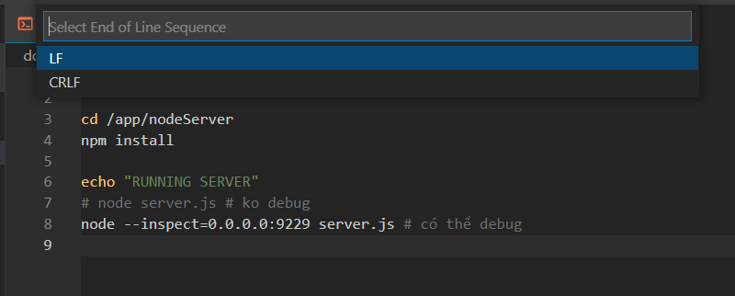
có 2 loại format kí tự kết thúc dòng (end of line sequence)

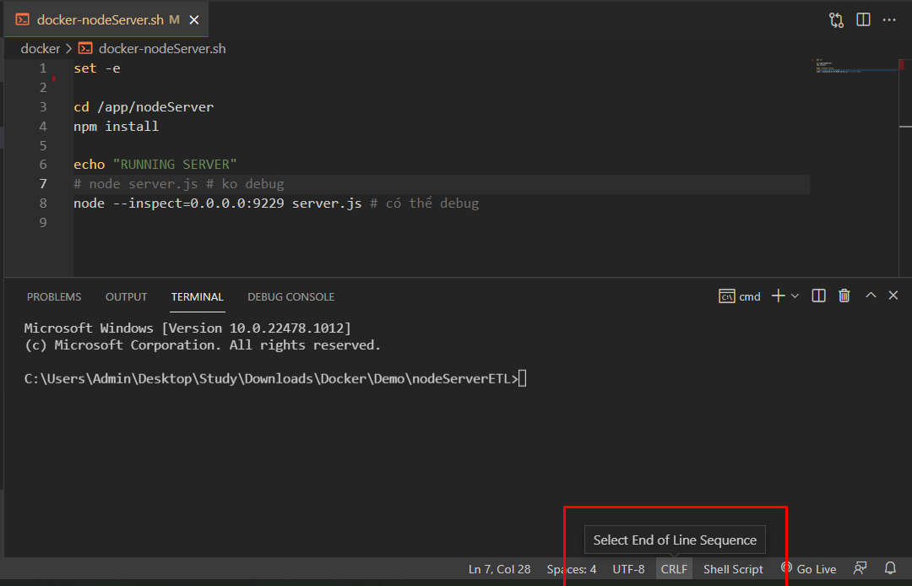

LF
CRLF

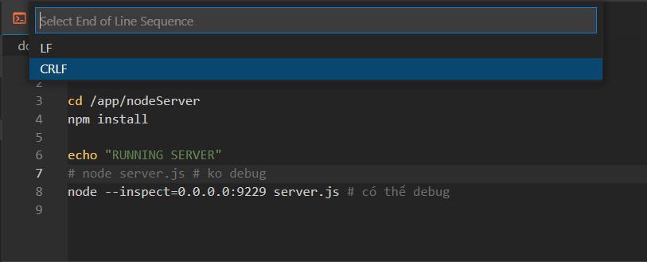

Trên Window: CRLF
Trên Unix: LF

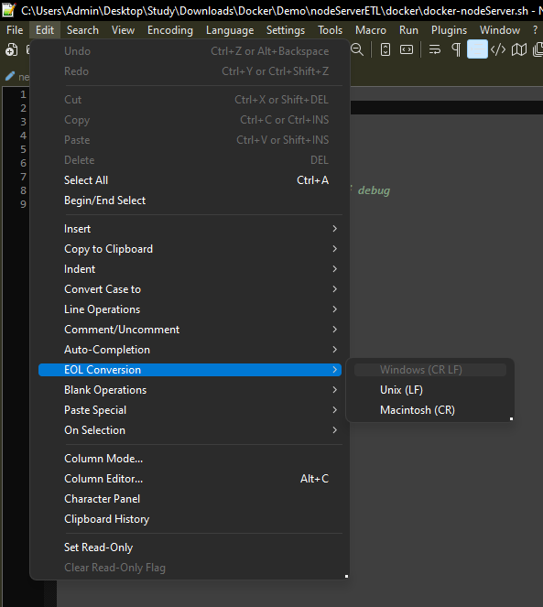

Chọn loại CRLF và chạy docker compose
docker compose đọc file docker-nodeServer.sh để thực hiện npm install
docker-nodeServer.sh đã được volume vào container

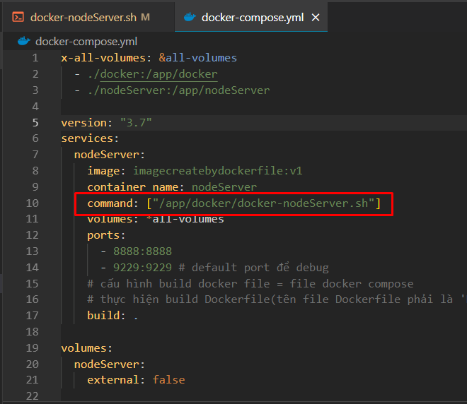

Do file .sh đang để format CRLF (window)
docker container là linux, unix
nên khi docker thực hiện run file .sh format CRLF sẽ phát inh lỗi

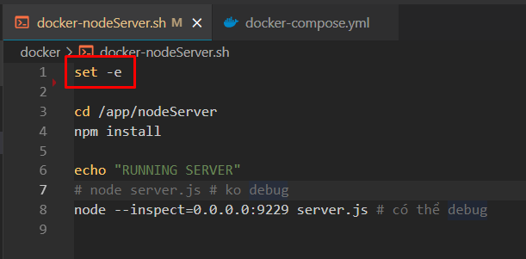
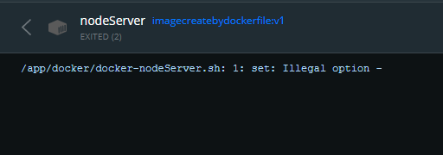

Với format CRLF thì dòng này sẽ là:
set -e\r
do đó docker container chạy linux sẽ ko đọc đc

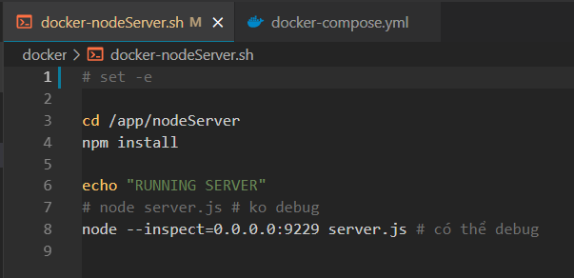
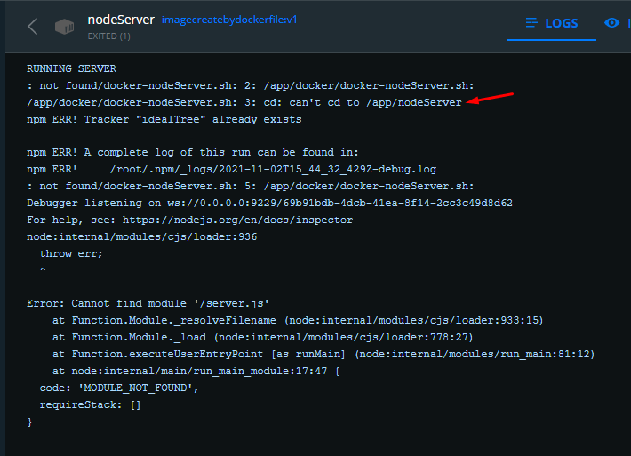

Với format CRLF thì dòng này sẽ là:
cd /app/nodeServer\r
do đó docker container chạy linux sẽ ko đọc đc

Để sửa thì đổi format thành LF là xong

